ЛР 7
 |  |  | ФИО |  |  |  | ГРУППА

Лабораторная работа №1
ИЗУЧЕНИЕ ГОНИОМЕТРА ГС-5

ЦЕЛЬ РАБОТЫ:

ПРИБОРЫ И ПРИНАДЛЕЖНОСТИ:
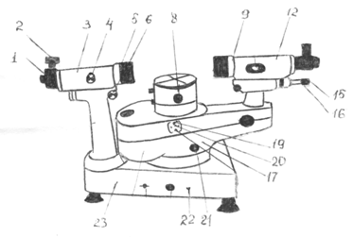

КРАТКИЕ СВЕДЕНИЯ ИЗ ТЕОРИИ:

ЭКСПЕРИМЕНТАЛЬНАЯ ЧАСТЬ:

 | ИЗМЕРЕНИЯ ВЫПОЛНЕНЫ:
 |  |  |  |  | ДАТА | ПОДПИСЬ ПРЕПОДАВАТЕЛЯ

ОБРАБОТКА РЕЗУЛЬТАТОВ ЭКСПЕРИМЕНТА:

ЗАКЛЮЧЕНИЕ К РАБОТЕ:

 |  | ОЦЕНКА |  | ДАТА |  | ПОДПИСЬ ПРЕПОДАВАТЕЛЯ

